Sheet1
一次性婴儿奶瓶采购项目报价单
序号 | 产品名称 | 材质 | 规格型号 | 单位 | 预算数量（个） | 单价（元） | 参考图片

1 | 一次性婴儿奶瓶 | 食品级 PP材料 | 容量：100ml 包含奶瓶+圆头奶嘴+防尘盖 无毒无菌无异味、安全耐高温、独立包装 | 个 | 10000 |  | 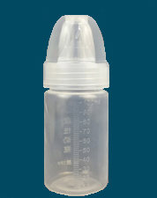
合计金额（元） |  |  |  |  |  | 0
备注：1、单价报价包括各种税金、运输费、搬运费、材料费、人工费等一切费用，即最终价格。 2、按医院实际需求分批次送货，按实际送货结算付款。

 |  |  |  |  |  | 公司盖章：
 |  |  |  |  |  | 联系人：
 |  |  |  |  |  | 联系电话：

